UT-EMS-SW03-01
試験結果報告表 | システム名 | 業務ID／業務名 | 画面ID／画面名 | 作成者 | 作成日
 | エネマネ | ENMN_SW／見せる化 | EMS-SW03／電力量履歴確認画面スマホ版 | チョー・マウン・マウン・ルウィン | 2026-03-04
 | 処理ID／処理名 |  |  | 更新者 | 更新日
 | FN-SW03／ 電力量履歴確認
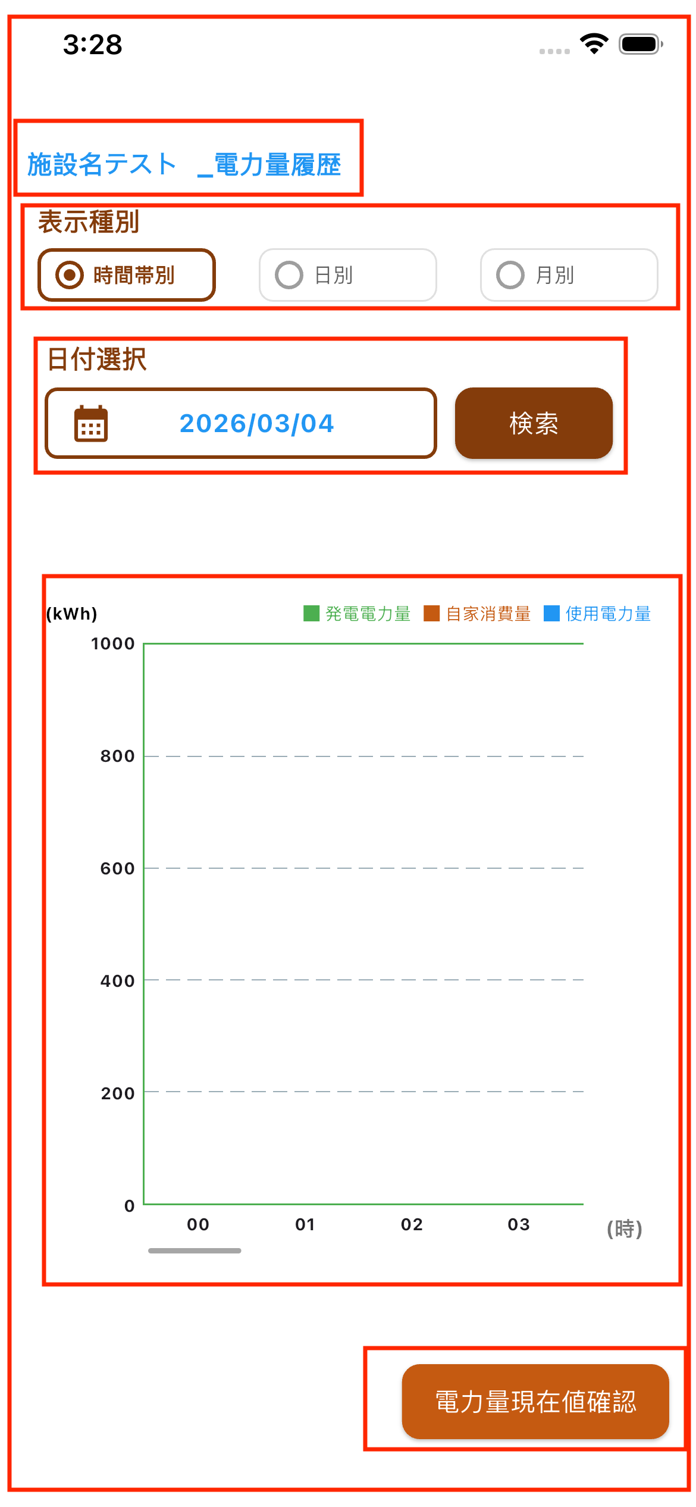

・指定された施設IDに基づき、該当する施設発電データが棒グラフのカラムとして正しく表示されること。
・初期表示時、00:00~システム時刻より直前の正時の計算した発電電力量、自家消費量、使用電力量を棒グラフで表示すること。
・「日付選択」に現在システム時刻は表示される。（YYYY/MM/DD）
電力量履歴確認で以下のことを確認する。
・画面の各項目（タイトル、ラベル、ボタン）位置が画面イメージの通りに表示されていること。
・ラベル名・ボタン名が画面項目に記載された通り表示されていること。
・発電電力量、自家消費量、使用電力量の単位（kWh）で表示する。
・発電電力量、自家消費量、使用電力量のフォーマットは3桁の小数部桁で表示すること。

